Entreprises exportatrices
Accroître de 30 000 le nombre d’entreprises exportatrices

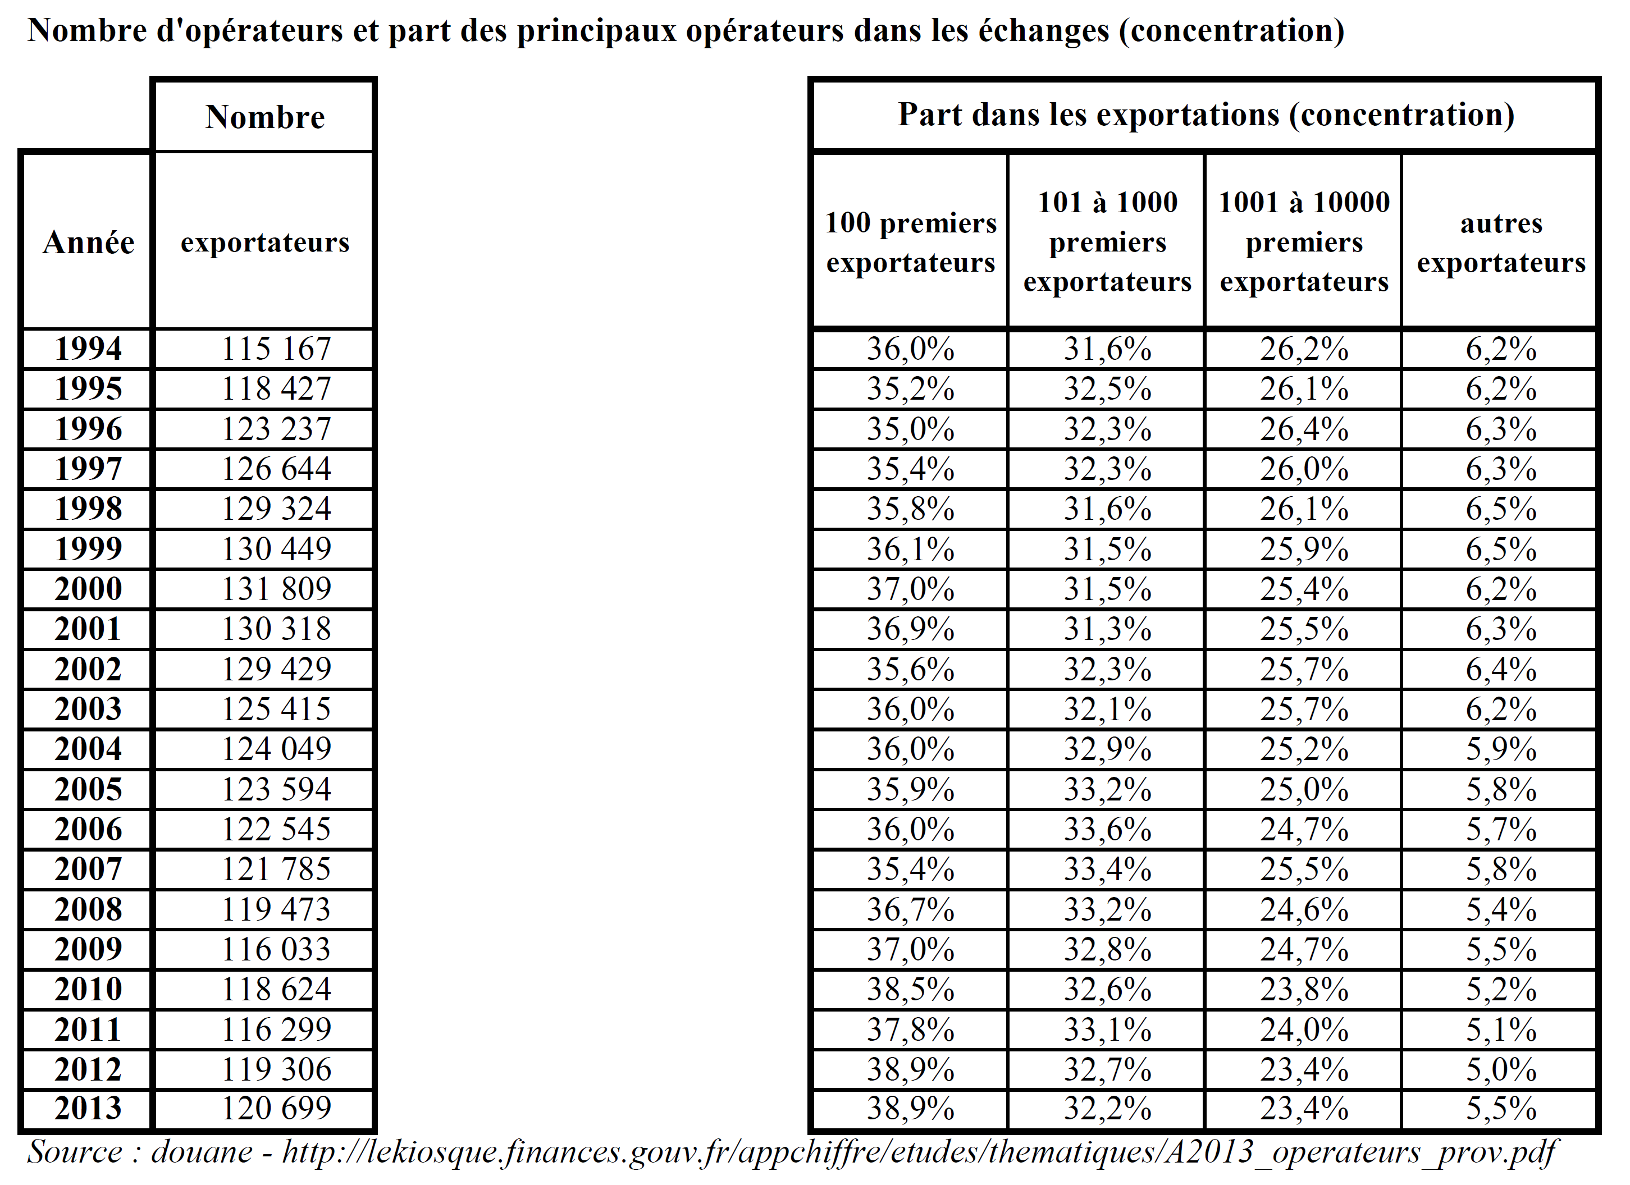
 | Nombre d'entreprises exportatrices
1995 | 118000
 | 123000
 | 126000
 | 129000
 | 130000
2000 | 132000
 | 130000
 | 129000
 | 125000
 | 124000
2005 | 123000
 | 122000
 | 121000
 | 119000
 | 116000
2010 | 118000
 | 116000
 | 119000
2013 | 120000
2014 | 122500
2015 | 125000
2016 | 127500 | Propension à exporter des entreprises, en fonction du nombre d’employés, en 2008 (en %)
2017 | 130000
2018 | 132500 | Catégorie d'entreprise | États-Unis | Royaume-Uni | Suède | Espagne | Portugal | Pologne | Italie | France | Finlande | Estonie | Canada | Autriche
2019 | 135000 | 0-9 |  | 2.4 | 2.8 | 1.4 | 1.2 | 0.7 | 1.9 |  | 1.7 | 2.8 | 1.2 | 3.5
2020 | 137500 | Oct-49 |  | 14.8 | 29.1 | 12.7 | 14.5 | 13.2 | 23.5 | 16.6 | 14.4 | 11.3 | 7.6 | 16.6
2021 | 140000 | 50-249 |  | 30.2 | 52.5 | 31.8 | 39.7 | 26.1 | 52.5 | 39.6 | 40.7 | 29.7 | 19.4 | 45
2022 | 142500 | 250+ |  | 40 | 74.1 | 51.3 | 54 | 50.5 | 60.6 | 61.8 | 59.1 | 34.1 | 32.1 | 68.9
2023 | 145000 | Total | 6.6 | 3.9 | 4.4 | 2.3 | 2.4 | 1.5 | 3.1 | 3.3 | 3.1 | 4.6 | 2.2 | 5.9
2024 | 147500
2025 | 150000 | Source : Base TEC ; Entrepreneurship at a Glance 2012, OCDE.

Source: Douanes

Source: Douanes

